Hoja1
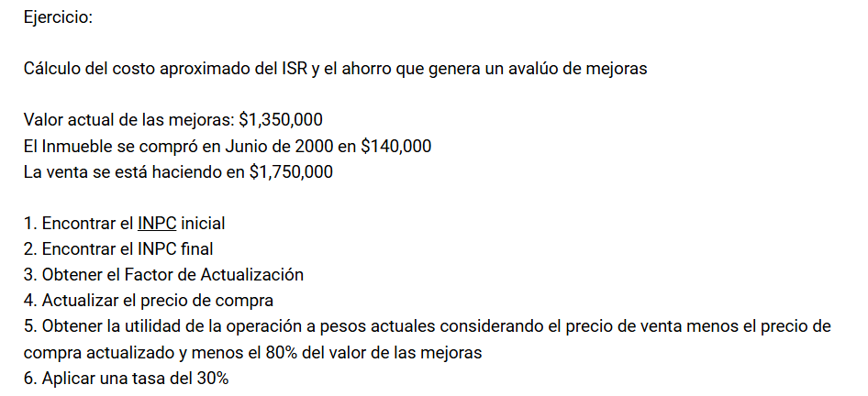

 |  |  |  |  | NOTA: SE TOMA EN CUENTA EL MES ANTERIOIR
 |  |  |  |  | DEL MES QUE SE HIZO LA COMPRA

INDICE NACIONAL DE PRECIOS AL CONSUMIDOR
 | INPC INICIAL |  | 46.011379
 | INPC FINAL |  | 136.08

 | FACTOR DE ACTUALIZACION |  |  | 2.9575292668

 | PRECIO | $140,000.00
 | PRECIO ATUALIZADO |  | $414,054.10
 | VALOR DE MEJORAS (80%) |  | $1,080,000.00

 | COSTO TOTAL | $1,494,054.10

 | PRECIO DE VENTA | $1,750,000.00

 | UTILIDAD | $255,945.90
 | ISR (30%) | $76,783.77

